压缩因子
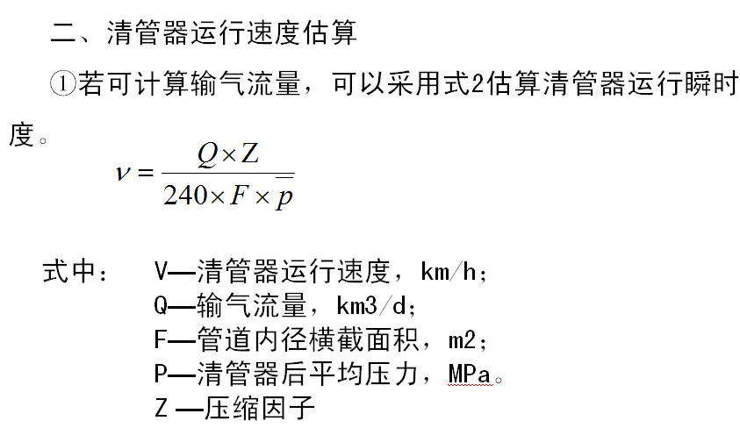
压力与压缩因子对照表 |  |  |  |  |  | 压缩因子计算
压力(MPa) | 压缩因子 | 压力(MPa) | 压缩因子 | 压力(MPa) | 压缩因子 | 压力段 | 压力(MPa) | 压缩因子 | 压力(MPa) | 压缩因子 | 压力(MPa) | 压缩因子
2 | 0.9532 | 5 | 0.8903 | 8 | 0.8377 | 0～1 | 0 | 1 | 1 | 0.9766 | 0.23 | 0.9946
2.5 | 0.9423 | 5.5 | 0.8806 | 8.5 | 0.8305 | 1～2 | 1 | 0.9766 | 2 | 0.9532
3 | 0.9315 | 6 | 0.8713 | 9 | 0.8228 | 2～2.5 | 2 | 0.9532 | 2.5 | 0.9423
3.5 | 0.9209 | 6.5 | 0.8623 | 9.5 | 0.8177 | 2.5～3 | 2.5 | 0.9423 | 3 | 0.9315
4 | 0.9105 | 7 | 0.8537 | 9.9 | 0.8132 | 3～3.5 | 3 | 0.9315 | 3.5 | 0.9209 | 3.42 | 0.9226
4.5 | 0.9003 | 7.5 | 0.8455 |  |  | 3.5～4 | 3.5 | 0.9209 | 4 | 0.9105
0 | 1 |  |  |  |  | 4～4.5 | 4 | 0.9105 | 4.5 | 0.9003 | 4.21 | 0.9062
 |  |  |  |  |  | 4.5～5 | 4.5 | 0.9003 | 5 | 0.8903 | 4.65 | 0.8973
 |  |  |  |  |  | 5～5.5 | 5 | 0.8903 | 5.5 | 0.8806 | 8.26 | 0.8271
 |  |  |  |  |  | 5.5～6 | 5.5 | 0.8806 | 6 | 0.8713
 |  |  |  |  |  | 6～6.5 | 6 | 0.8713 | 6.5 | 0.8623 | 6.18 | 0.8681
 |  |  |  |  |  | 6.5～7 | 6.5 | 0.8623 | 7 | 0.8537 | 6.88 | 0.8558
 |  |  |  |  |  | 7～7.5 | 7 | 0.8537 | 7.5 | 0.8455 | 7.11 | 0.8519
 |  |  |  |  |  | 7.5～8 | 7.5 | 0.8455 | 8 | 0.8377 | 7.59 | 0.8441
 |  |  |  |  |  | 8～8.5 | 8 | 0.8377 | 8.5 | 0.8305 | 8 | 0.8377
 |  |  |  |  |  | 8.5～9 | 8.5 | 0.8305 | 9 | 0.8228 | 8.611 | 0.8288
 |  |  |  |  |  | 9～9.5 | 9 | 0.8228 | 9.5 | 0.8177 | 9.28 | 0.8199
 |  |  |  |  |  | 9.5～9.9 | 9.5 | 0.8177 | 9.9 | 0.8132 | 9.55 | 0.8171
 |  |  |  |  |  | 9.9～10 | 9.9 | 0.8132 | 10 | 0.8128 | 9.92 | 0.8131
 |  |  |  |  |  | 10~10.5 | 10 | 0.8128 | 10.5 | 0.8063 | 10.15 | 0.8109
 |  |  |  |  |  | 10.5~11 | 10.5 | 0.8063 | 11 | 0.8003 | 10.94 | 0.8010

